ケース1-14
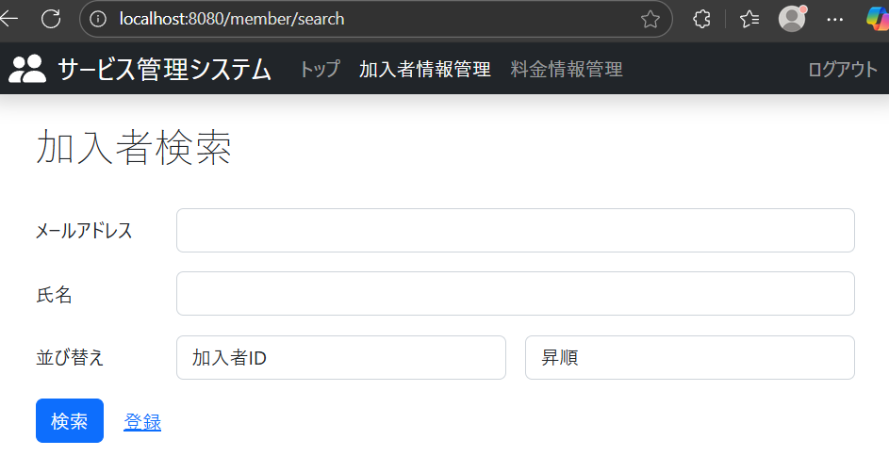
加入者情報検索画面の表示
 | 1.”並び替え”のテキストが表示される | ■詳細設計
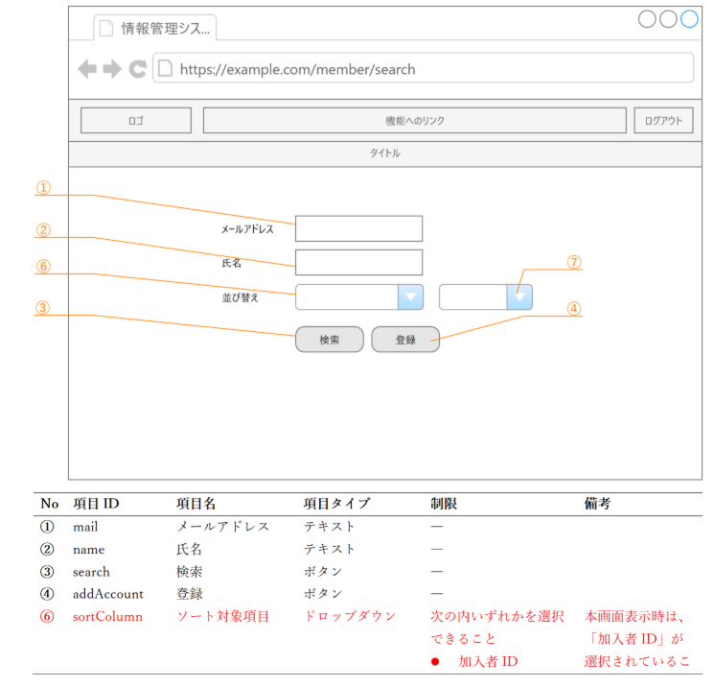

 | 2.ソート対象項目のドロップダウンが表示される

 | 3.ソート方法のドロップダウンが表示される

 | 4.ソート項目ドロップダウンを押下すると加入者IDの選択欄が表示される

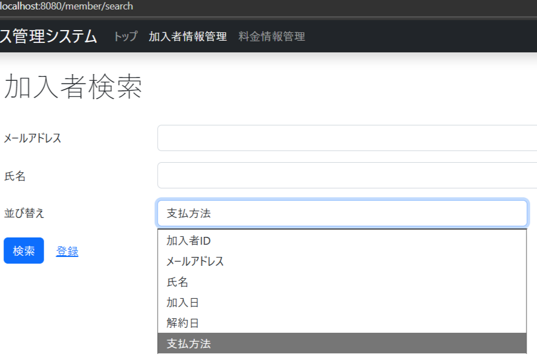

 | 5.ソート項目ドロップダウンを押下するとメールアドレスの選択欄が表示される

 | 6.ソート項目ドロップダウンを押下するとドロップダウン氏名の選択欄が表示される

 | 7.ソート項目ドロップダウンを押下すると加入日の選択欄が表示される

 | 8.ソート項目ドロップダウンを押下すると解約日の選択欄が表示される

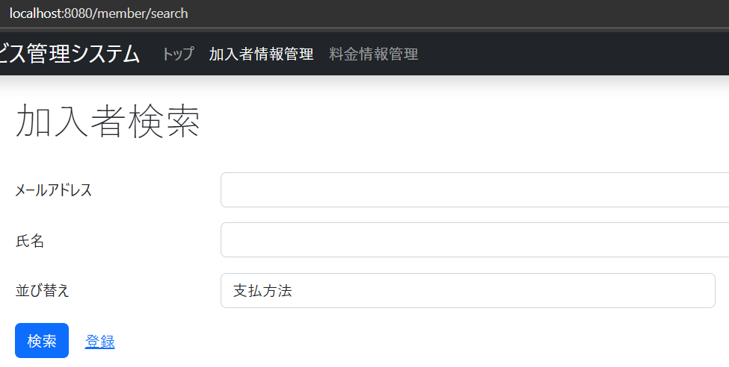
 | 9.ソート項目ドロップダウンを押下すると支払方法の選択欄が表示される

 | 10.加入者情報検索画面表示時、ソート項目ドロップダウンに加入者IDが最初から選択される

 | 11.ソート順のドロップダウンが表示される

 | 12.ソート順ドロップダウンを押下すると昇順の選択欄が表示される

 | 13.ソート順ドロップダウンを押下すると降順の選択欄が表示される

 | 14.加入者情報検索画面表示時、ソート順ドロップダウンに昇順が最初から選択される

ケース15-25
料金情報検索画面の表示

 | 15.”並べ替え”のテキストが表示される | ■詳細設計書
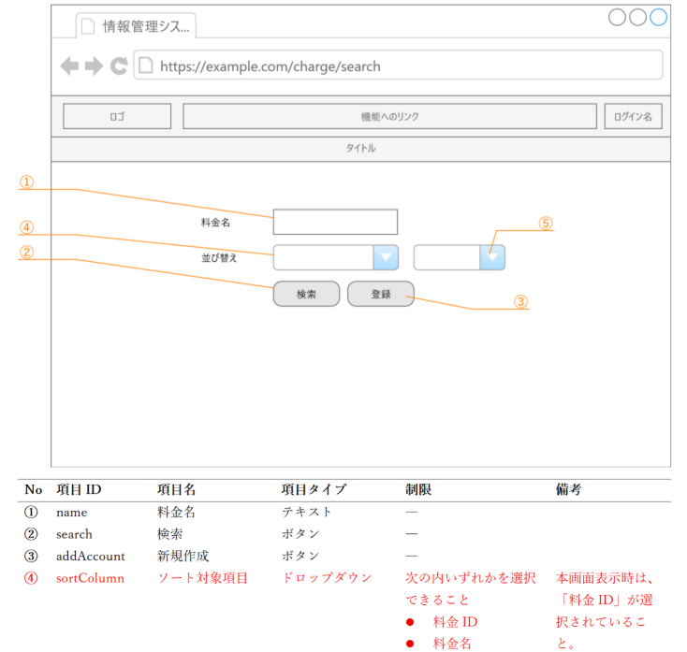

 | 16.ソート項目のドロップダウンが表示される

 | 17.ソート方法のドロップダウンが表示される

 | 18.ソート項目ドロップダウンを押下すると料金IDの選択欄が表示される

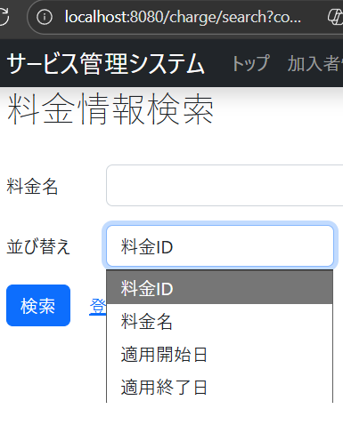

 | 19.ソート項目ドロップダウンを押下すると料金名の選択欄が表示される

 | 20.ソート項目ドロップダウンを押下すると適用開始日の選択欄が表示される

 | 21.ソート項目ドロップダウンを押下すると適用終了日の選択欄が表示される

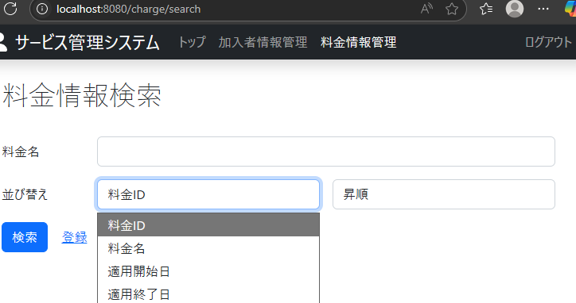

 | 22.料金情報検索画面表示時、ソート項目ドロップダウンに料金IDが最初から選択される
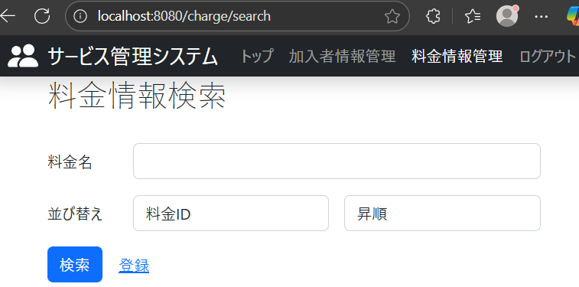

 | 23.ソート方法ドロップダウンを押下すると昇順の選択欄が表示される

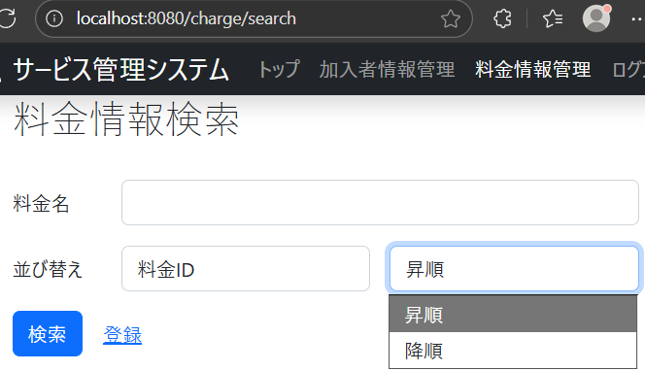

 | 24.ソート方法ドロップダウンを押下すると降順の選択欄が表示される

 | 25.料金情報検索画面表示時、ソート順ドロップダウンに昇順が最初から選択される

ケース26-35
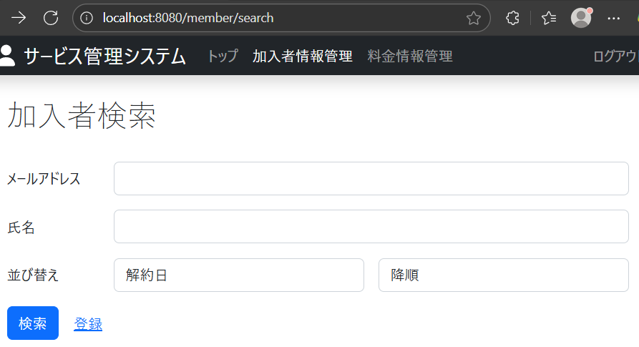
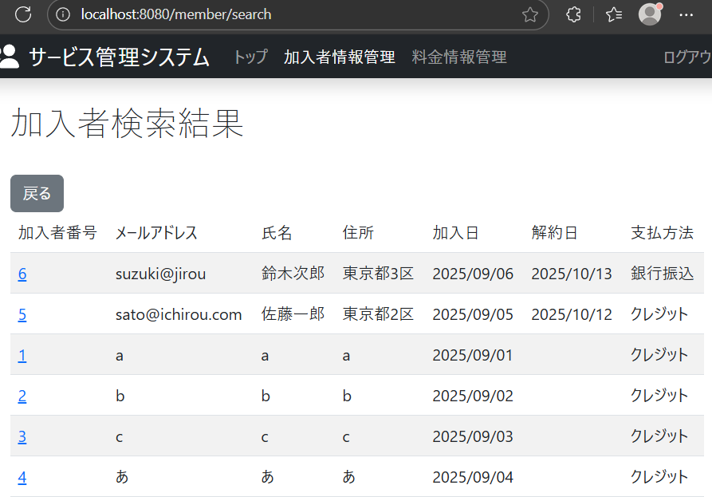
加入者情報の全件検索での指定した並べ替え順に動くかを確認

 | 26.加入者検索画面で
 | 加入者ID
 | 昇順
 | と選択して検索ボタンを押下したときに、加入者IDを昇順にした順番で加入者情報が表示される
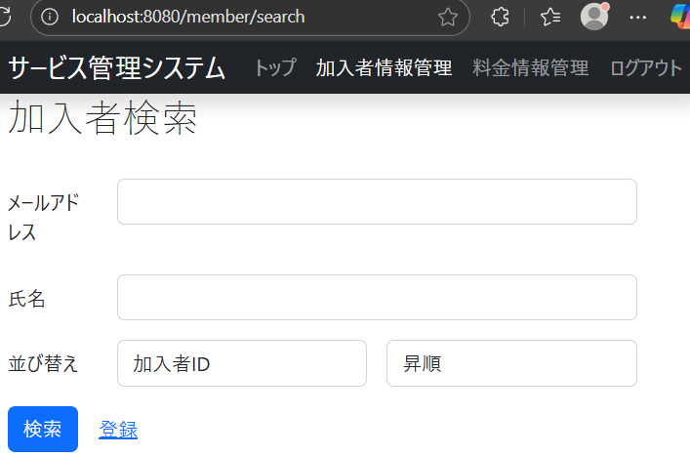

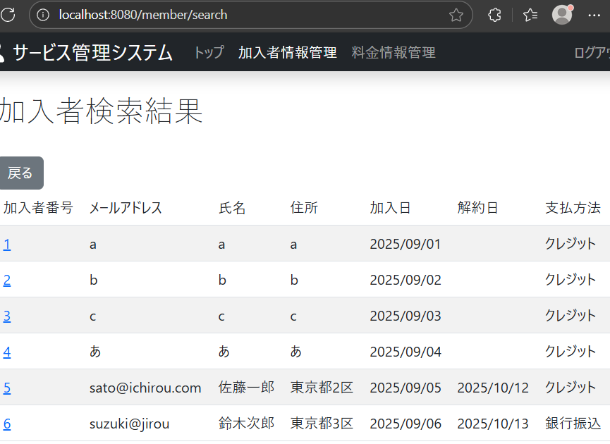

 | 27.加入者検索画面で
 | 加入者ID
 | 降順
 | と選択して検索ボタンを押下したときに、加入者IDを降順にした順番で加入者情報が表示される
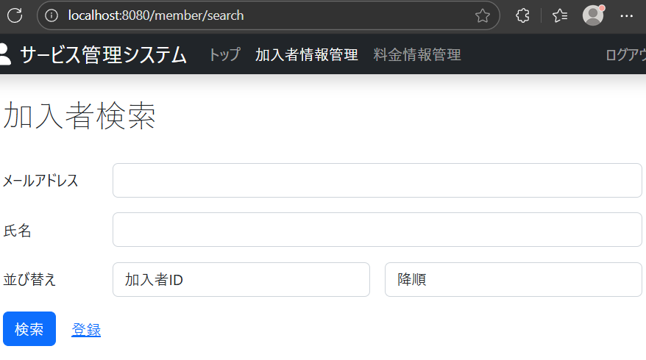

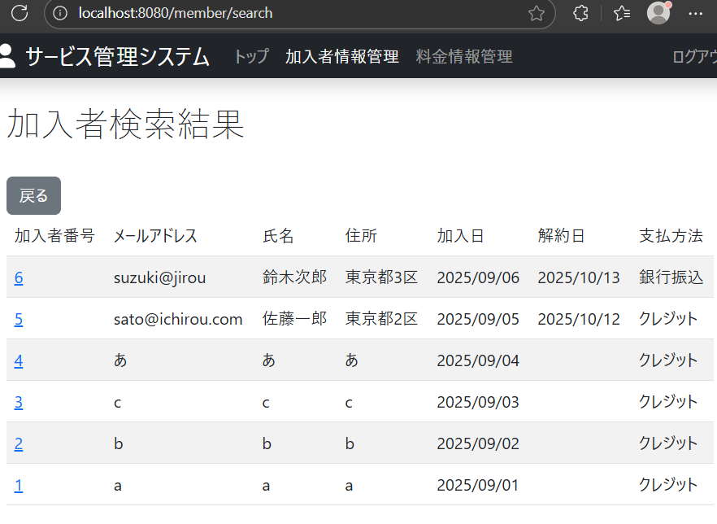

 | 28.加入者検索画面で
 | メールアドレス
 | 昇順
 | と選択して検索ボタンを押下したときに、メールアドレスを昇順にした順番で加入者情報が表示される
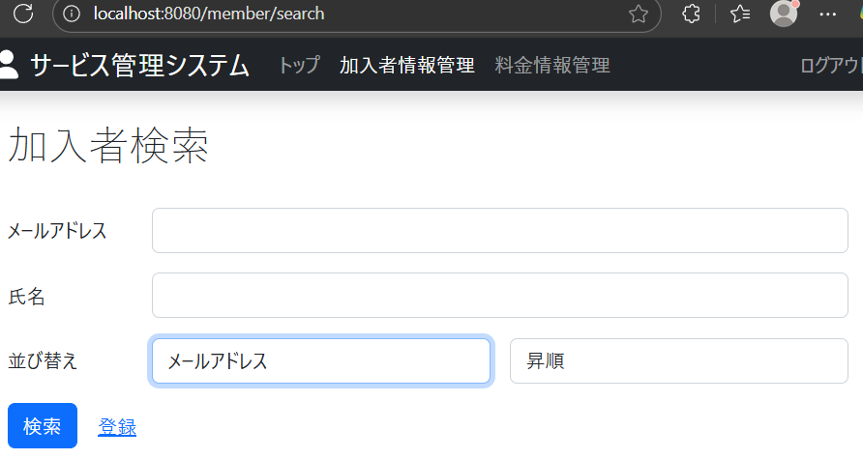

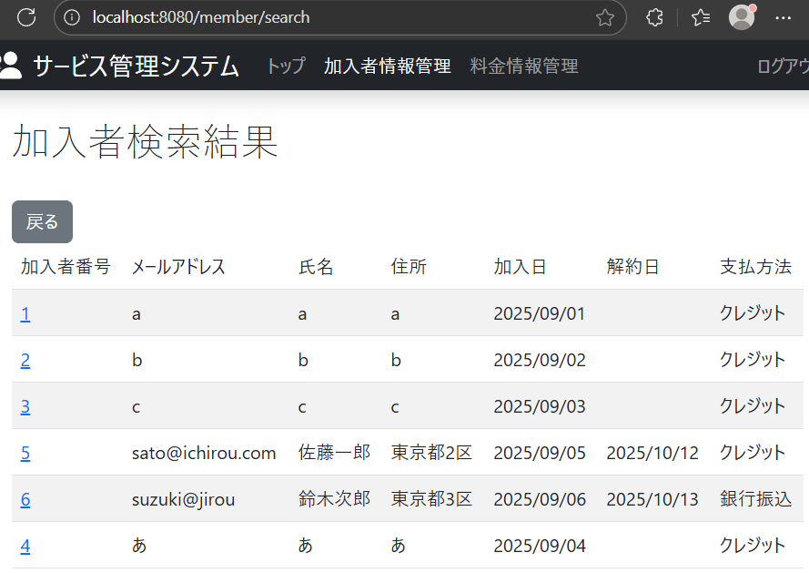

 | 28.加入者検索画面で
 | メールアドレス
 | 降順
 | と選択して検索ボタンを押下したときに、メールアドレスを降順にした順番で加入者情報が表示される
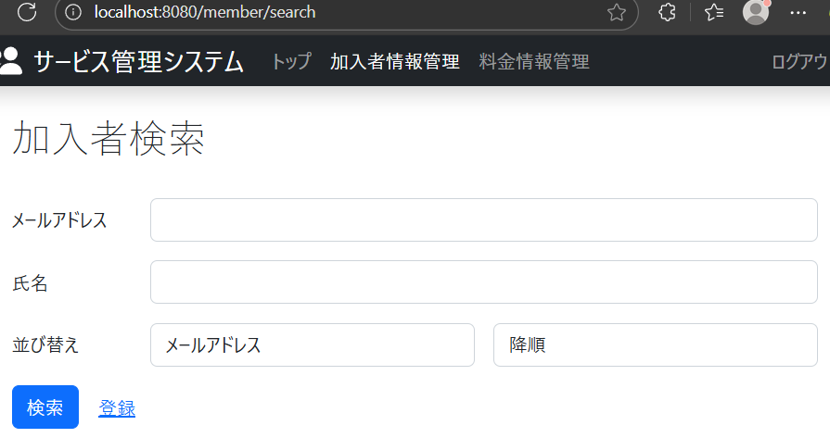

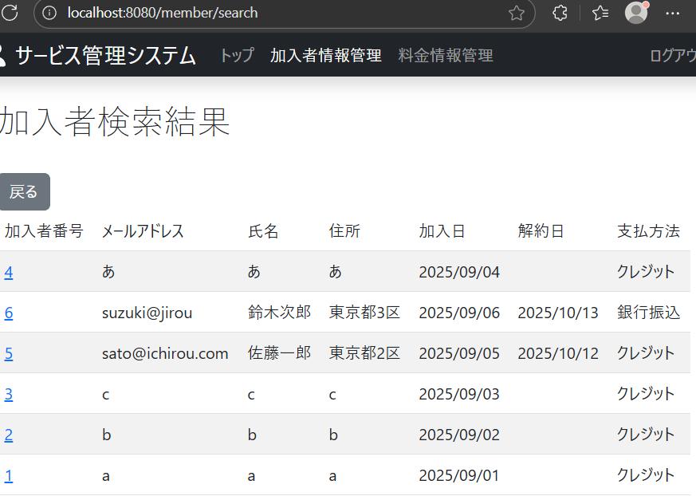

 | 30.加入者検索画面で
 | 氏名
 | 昇順
 | と選択して検索ボタンを押下したときに、氏名を昇順にした順番で加入者情報が表示される
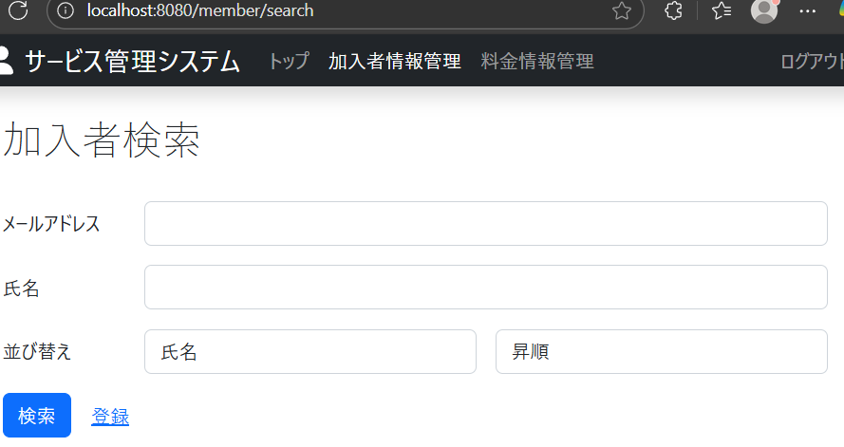

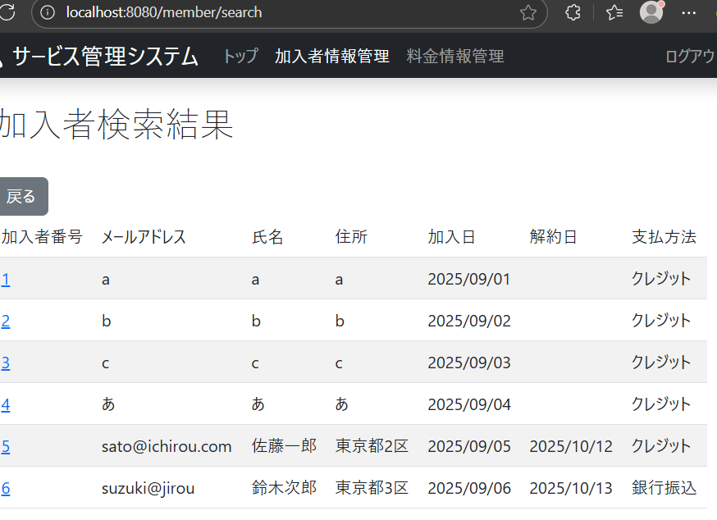

 | 31.加入者検索画面で
 | 氏名
 | 降順
 | と選択して検索ボタンを押下したときに、氏名を降順にした順番で加入者情報が表示される
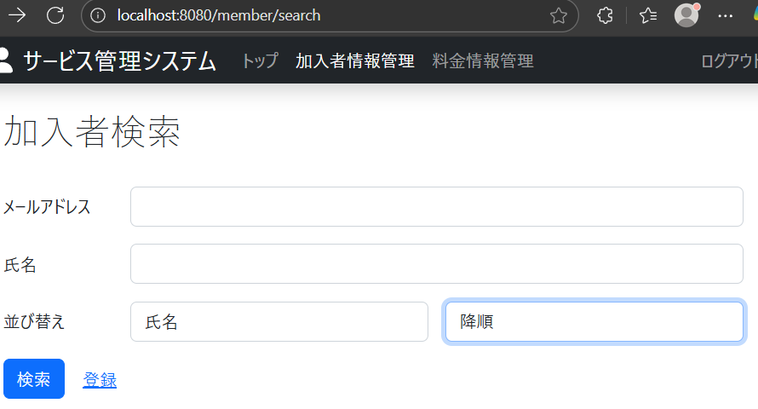

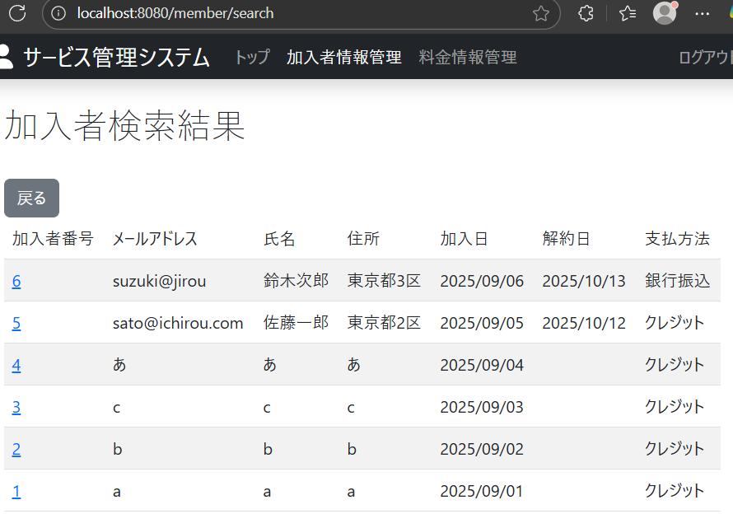

 | 32.加入者検索画面で
 | 加入日
 | 昇順
 | と選択して検索ボタンを押下したときに、加入日を昇順にした順番で加入者情報が表示される
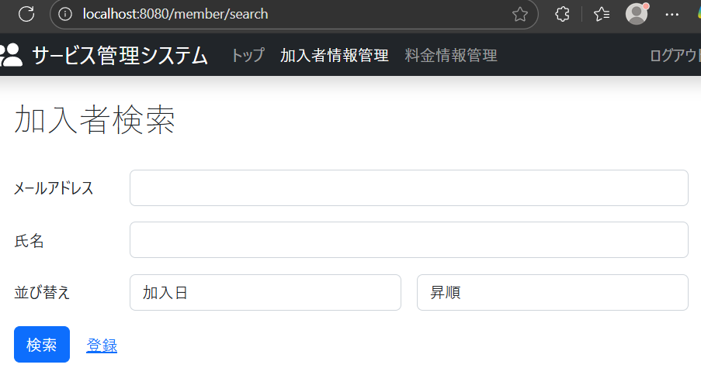

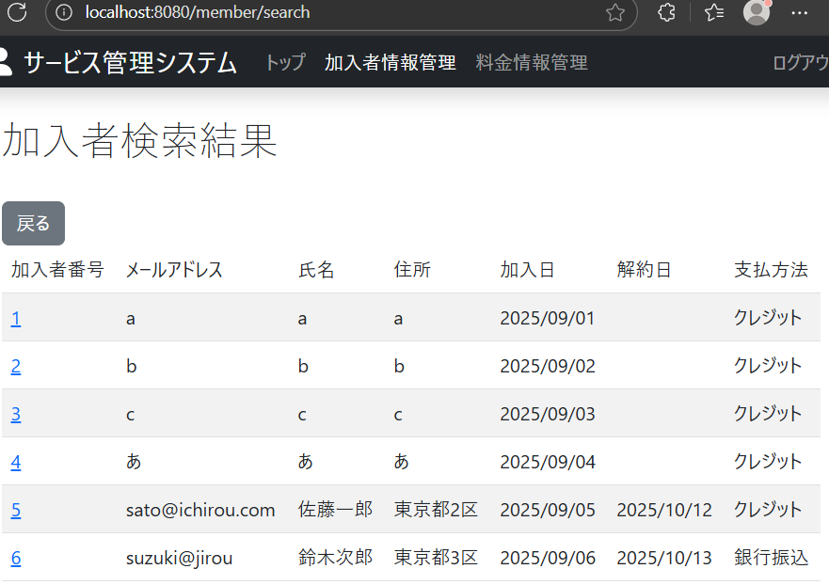

 | 33.加入者検索画面で
 | 加入日
 | 降順
 | と選択して検索ボタンを押下したときに、加入日を降順にした順番で加入者情報が表示される
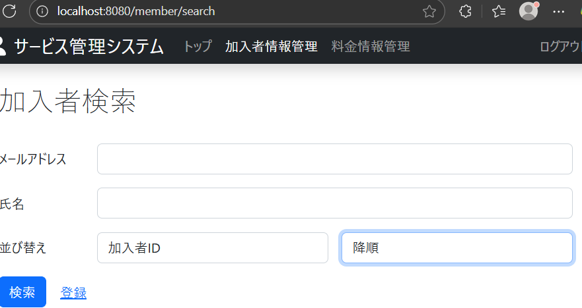

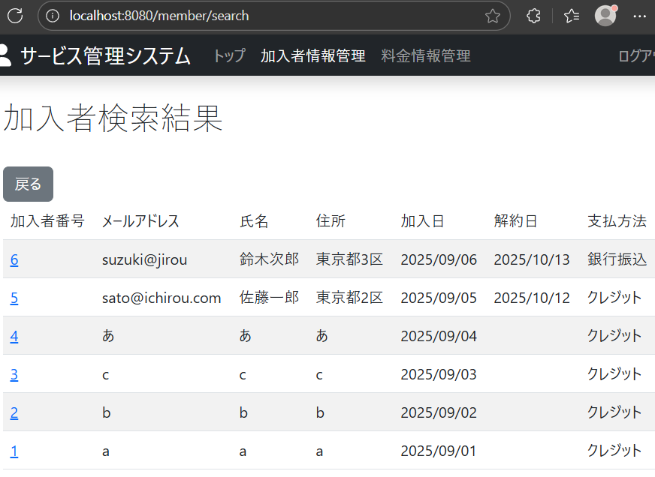

 | 34.加入者検索画面で
 | 解約日
 | 昇順

 | と選択して検索ボタンを押下したときに、解約日を昇順にした順番で加入者情報が表示される

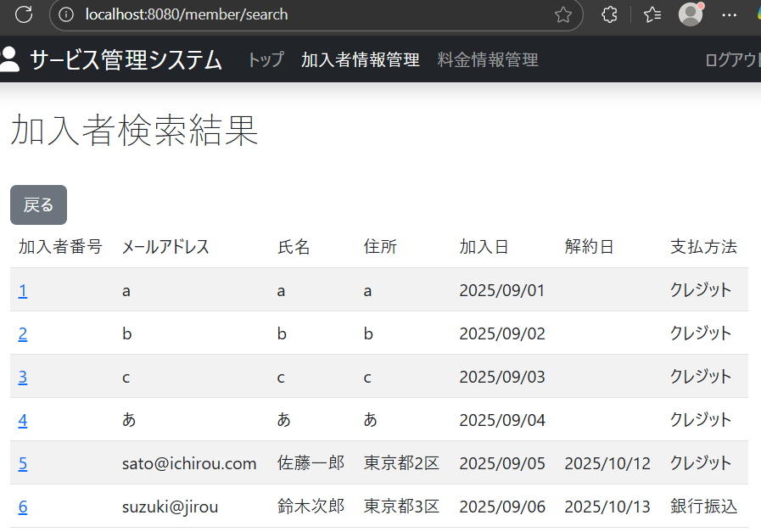

 | 35.加入者検索画面で
 | 解約日
 | 降順
 | と選択して検索ボタンを押下したときに、解約日を降順にした順番で加入者情報が表示される

ケース36－47

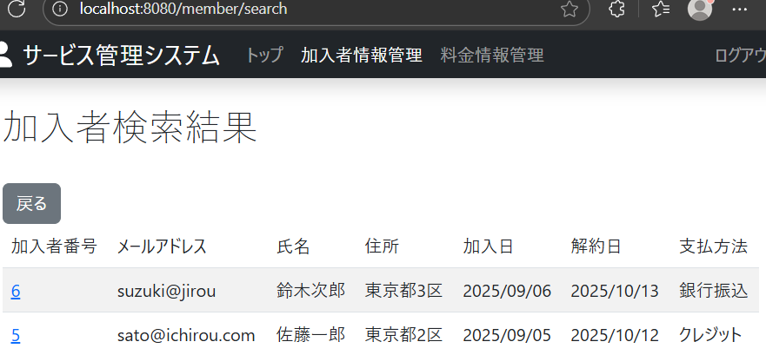
加入者情報のメールアドレス検索での指定した並べ替え順に動くかを確認

 | 36.加入者検索画面で
 | メールアドレス欄に”a”と入力して
 | 加入者ID
 | 昇順
 | と選択して検索ボタンを押下したときに、加入者IDを昇順にした順番でメールアドレスに”a”が含まれる加入者情報が表示される
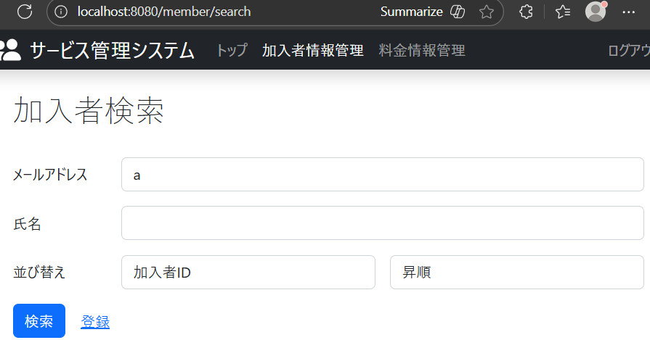

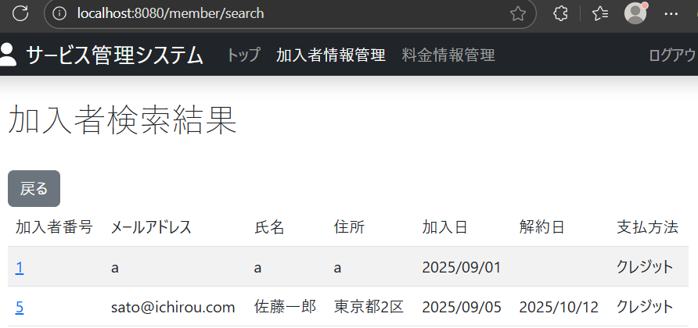

 | 37.加入者検索画面で
 | メールアドレス欄に”a”と入力して
 | 加入者ID
 | 降順
 | と選択して検索ボタンを押下したときに、加入者IDを降順にした順番でメールアドレスに”a”が含まれる加入者情報が表示される
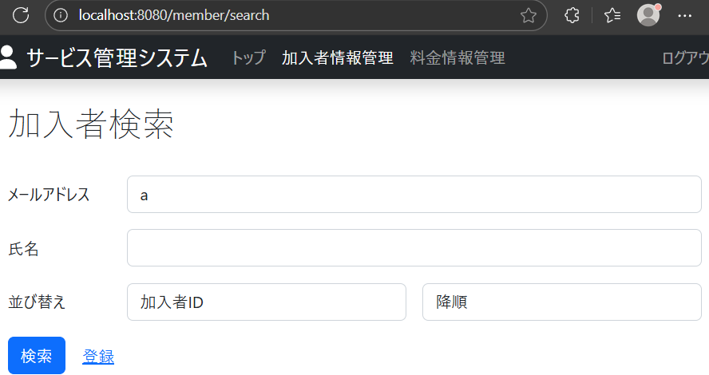

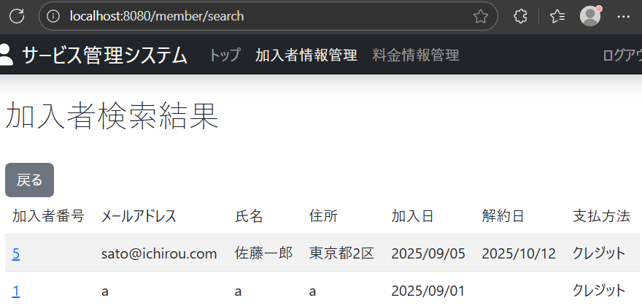

 | 38.加入者検索画面で
 | メールアドレス欄に”a”と入力して
 | メールアドレス
 | 昇順
 | と選択して検索ボタンを押下したときに、メールアドレスを昇順にした順番でメールアドレスに”a”が含まれる加入者情報が表示される
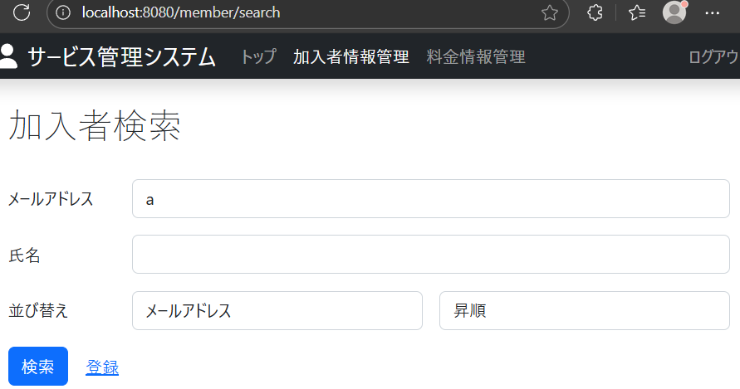

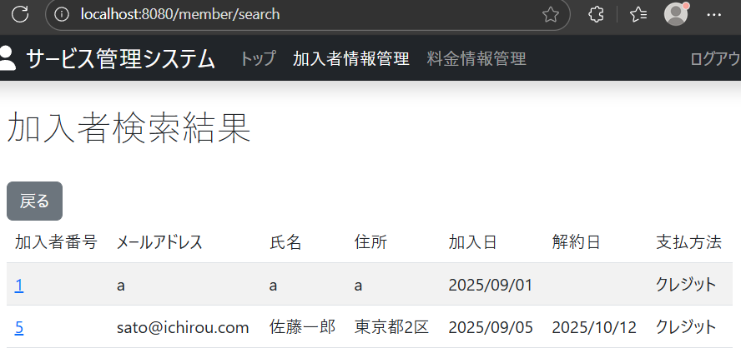

 | 39.加入者検索画面で
 | メールアドレス欄に”a”と入力して
 | メールアドレス
 | 降順
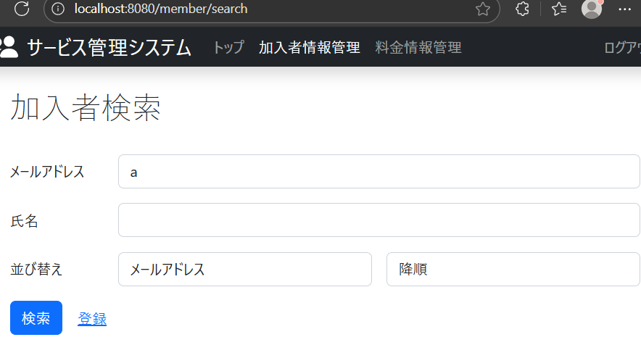
 | と選択して検索ボタンを押下したときに、メールアドレスを降順にした順番でメールアドレスに”a”が含まれる加入者情報が表示される

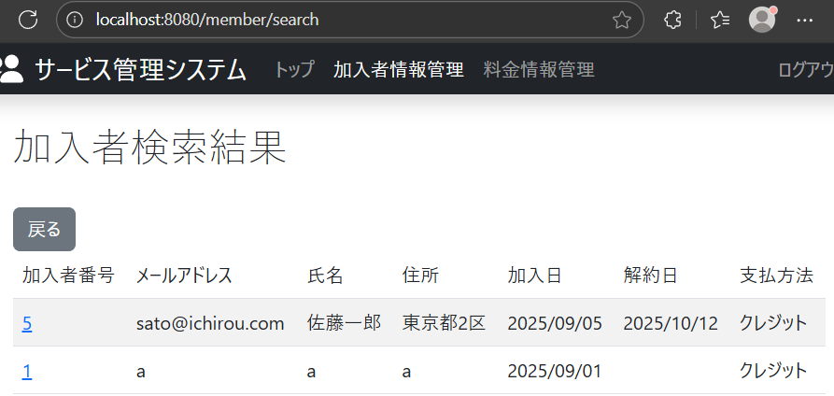

 | 40.加入者検索画面で
 | メールアドレス欄に”a”と入力して
 | 氏名
 | 昇順

 | と選択して検索ボタンを押下したときに、氏名を昇順にした順番でメールアドレスに”a”が含まれる加入者情報が表示される

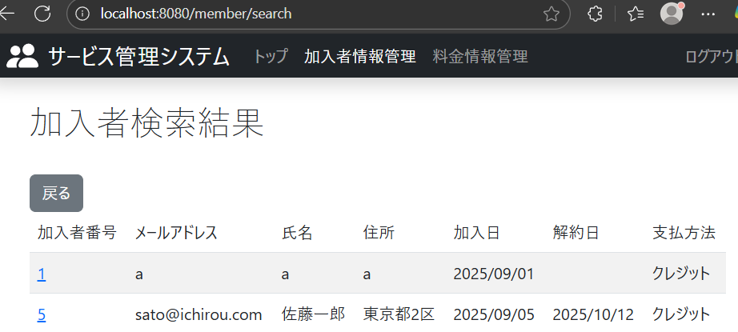

 | 41.加入者検索画面で
 | メールアドレス欄に”a”と入力して
 | 氏名
 | 降順
 | と選択して検索ボタンを押下したときに、氏名を降順にした順番でメールアドレスに”a”が含まれる加入者情報が表示される


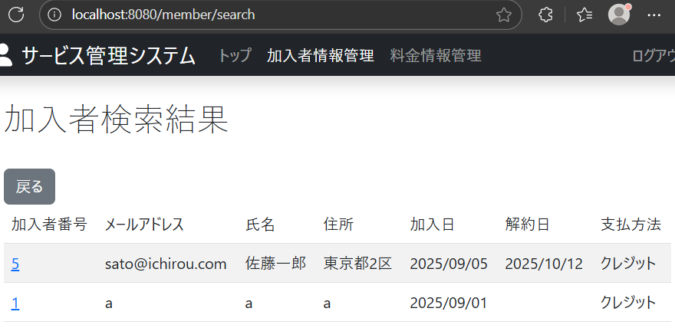

 | 42.加入者検索画面で
 | メールアドレス欄に”a”と入力して
 | 加入日
 | 昇順
 | と選択して検索ボタンを押下したときに、加入日を昇順にした順番でメールアドレスに”a”が含まれる加入者情報が表示される
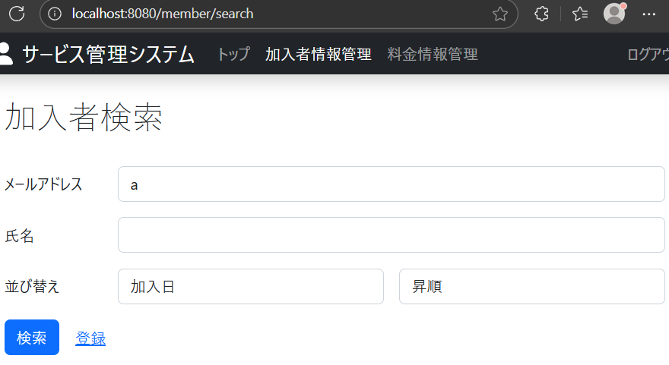



 | 43.加入者検索画面で
 | メールアドレス欄に”a”と入力して
 | 加入日
 | 降順
 | と選択して検索ボタンを押下したときに、加入日を降順にした順番でメールアドレスに”a”が含まれる加入者情報が表示される


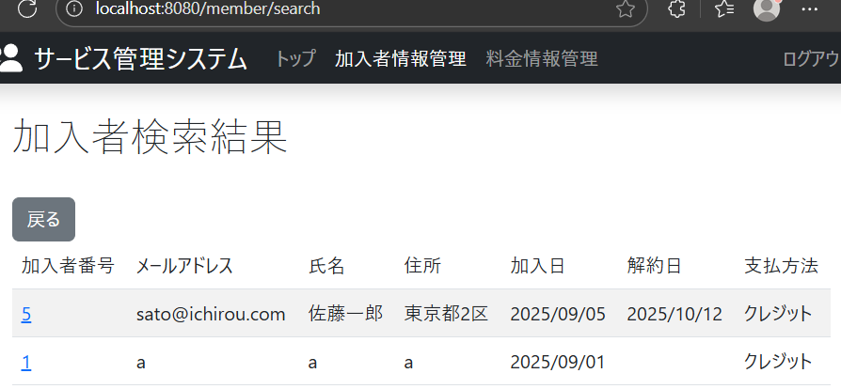

 | 44.加入者検索画面で
 | メールアドレス欄に”i”と入力して
 | 解約日
 | 昇順
 | と選択して検索ボタンを押下したときに、解約日を昇順にした順番でメールアドレスに”i”が含まれる加入者情報が表示される
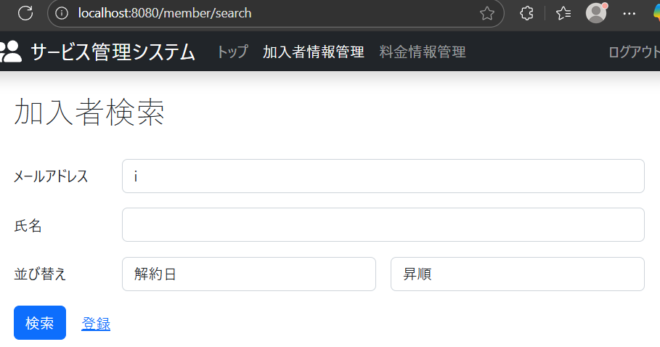

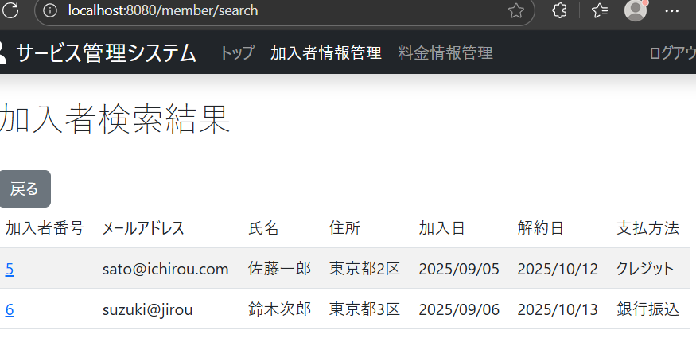

 | 45.加入者検索画面で
 | メールアドレス欄に”i”と入力して
 | 解約日
 | 降順
 | と選択して検索ボタンを押下したときに、解約日を降順にした順番でメールアドレスに”i”が含まれる加入者情報が表示される


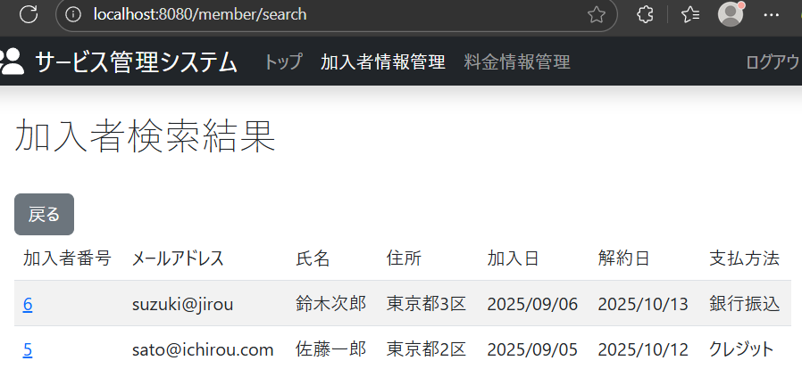

 | 46.加入者検索画面で
 | メールアドレス欄に”i”と入力して
 | 支払方法
 | 昇順
 | と選択して検索ボタンを押下したときに、支払方法を昇順にした順番でメールアドレスに”i”が含まれる加入者情報が表示される


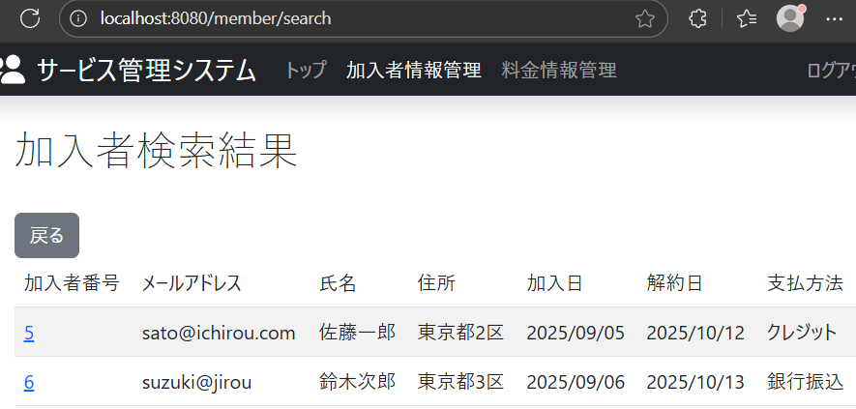

 | 47.入者検索画面で
 | メールアドレス欄に”i”と入力して
 | 支払方法
 | 降順
 | と選択して検索ボタンを押下したときに、支払方法を降順にした順番でメールアドレスに”i”が含まれる加入者情報が表示される

ケース48-59

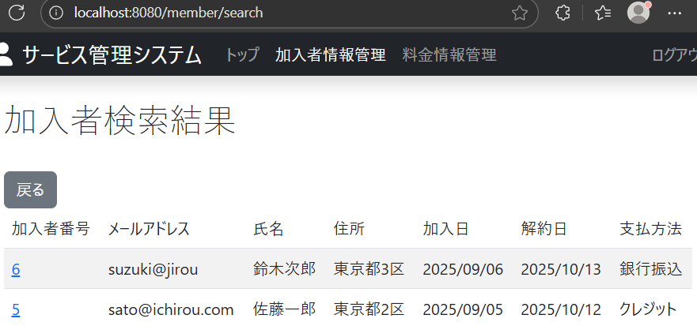
加入者情報の氏名検索での指定した並べ替え順に動くかを確認

 | 48.加入者検索画面で
 | 氏名欄に”郎”と入力して
 | 加入者ID
 | 昇順
 | と選択して検索ボタンを押下したときに、加入者IDを昇順にした順番で氏名に”郎”が含まれる加入者情報が表示される


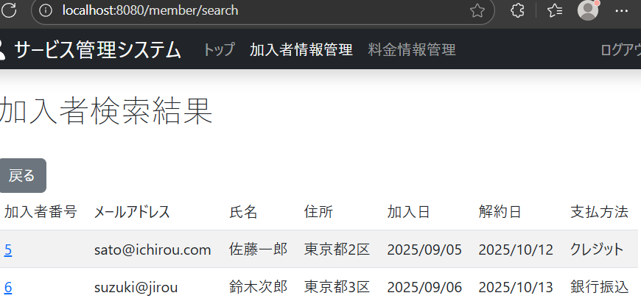

 | 49.加入者検索画面で
 | 氏名欄に”郎”と入力して
 | 加入者ID
 | 降順
 | と選択して検索ボタンを押下したときに、加入者IDを降順にした順番で氏名に”郎”が含まれる加入者情報が表示される




 | 50.加入者検索画面で
 | 氏名欄に”郎”と入力して
 | メールアドレス
 | 昇順
 | と選択して検索ボタンを押下したときに、メールアドレスを昇順にした順番で氏名に””郎が含まれる加入者情報が表示される


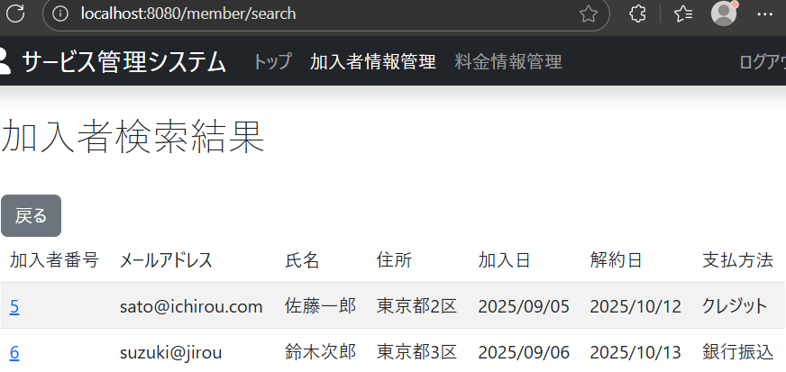

 | 51.加入者検索画面で
 | 氏名欄に”郎”と入力して
 | メールアドレス
 | 降順
 | と選択して検索ボタンを押下したときに、メールアドレスを降順にした順番で氏名に”郎”が含まれる加入者情報が表示される


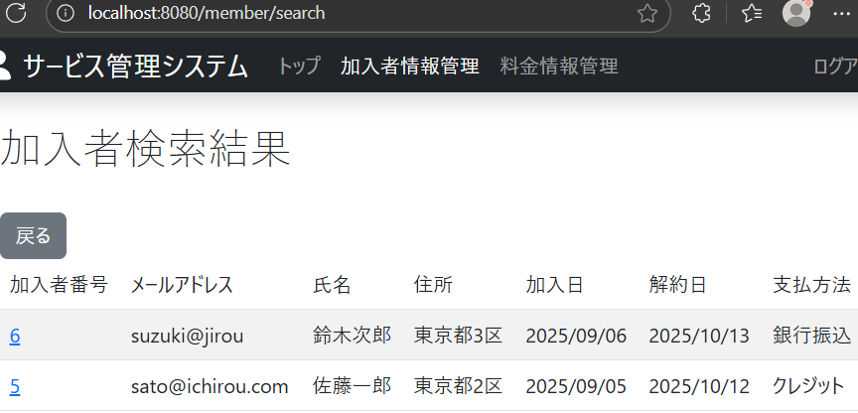

 | 52.加入者検索画面で
 | 氏名欄に”郎”と入力して
 | 氏名
 | 昇順
 | と選択して検索ボタンを押下したときに、氏名を昇順にした順番で氏名に”郎”が含まれる加入者情報が表示される


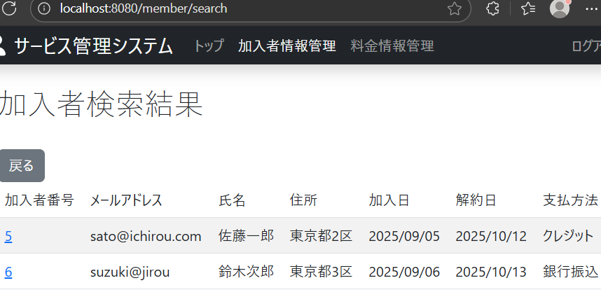

 | 53.加入者検索画面で
 | 氏名欄に”郎”と入力して
 | 氏名
 | 降順
 | と選択して検索ボタンを押下したときに、氏名を降順にした順番で氏名に”郎”が含まれる加入者情報が表示される




 | 54.加入者検索画面で
 | 氏名欄に”郎”と入力して
 | 加入日
 | 昇順
 | と選択して検索ボタンを押下したときに、加入日を昇順にした順番で氏名に”郎”が含まれる加入者情報が表示される




 | 55.加入者検索画面で
 | 氏名欄に”郎”と入力して
 | 加入日
 | 降順
 | と選択して検索ボタンを押下したときに、加入日を降順にした順番で氏名に”郎”が含まれる加入者情報が表示される




 | 56.加入者検索画面で
 | 氏名欄に”郎”と入力して
 | 解約日
 | 昇順
 | と選択して検索ボタンを押下したときに、解約日を昇順にした順番で氏名に”郎”が含まれる加入者情報が表示される




 | 57.加入者検索画面で
 | 氏名欄に”郎”と入力して
 | 解約日
 | 降順
 | と選択して検索ボタンを押下したときに、解約日を降順にした順番で氏名欄に”郎”が含まれる加入者情報が表示される




 | 58.加入者検索画面で
 | 氏名欄に”郎”と入力して
 | 支払方法
 | 昇順
 | と選択して検索ボタンを押下したときに、支払方法を昇順にした順番で氏名に”郎”が含まれる加入者情報が表示される




 | 59.加入者検索画面で
 | 氏名欄に”佐藤”と入力して
 | 支払方法
 | 降順
 | と選択して検索ボタンを押下したときに、支払方法を降順にした順番で氏名に”郎”が含まれる加入者情報が表示される

ケース60-67


料金情報の全件検索での指定した並べ替え順に動くかを確認

 | 60.料金検索画面で
 | 料金ID
 | 昇順
 | と選択して検索ボタンを押下したときに、料金IDを昇順にした順番で料金情報が表示される




 | 61.料金検索画面で
 | 料金ID
 | 降順
 | と選択して検索ボタンを押下したときに、料金IDを降順にした順番で料金情報が表示される




 | 62.加入者検索画面で
 | 料金名
 | 昇順
 | と選択して検索ボタンを押下したときに、料金名を昇順にした順番で料金情報が表示される




 | 63.加入者検索画面で
 | 料金名
 | 降順
 | と選択して検索ボタンを押下したときに、料金名を降順にした順番で料金情報が表示される





 | 64.料金検索画面で
 | 適用開始日
 | 昇順
 | と選択して検索ボタンを押下したときに、適用開始日を昇順にした順番で料金情報が表示される




 | 65.料金検索画面で
 | 適用開始日
 | 降順
 | と選択して検索ボタンを押下したときに、適用開始日を降順にした順番で料金情報が表示される




 | 66.料金検索画面で
 | 適用終了日
 | 昇順
 | と選択して検索ボタンを押下したときに、適用終了日を昇順にした順番で料金情報が表示される




 | 67．料金検索画面で
 | 適用終了日
 | 降順
 | と選択して検索ボタンを押下したときに、適用終了日を降順にした順番で料金情報が表示される

ケース68-75


料金情報の料金名検索での指定した並べ替え順に動くかを確認

 | 68.料金検索画面で
 | 料金名欄に”月額”と入力して
 | 料金ID
 | 昇順
 | と選択して検索ボタンを押下したときに、料金IDを昇順にした順番で料金名に”月額”が含まれる料金情報が表示される




 | 69.料金検索画面で
 | 料金名欄に”月額”と入力して
 | 料金ID
 | 降順
 | と選択して検索ボタンを押下したときに、料金IDを降順にした順番で料金名に”月額”が含まれる料金情報が表示される




 | 70.加入者検索画面で
 | 料金名欄に”月額”と入力して
 | 料金名
 | 昇順
 | と選択して検索ボタンを押下したときに、料金名を昇順にした順番で料金名に”月額”が含まれる料金情報が表示される




 | 71.加入者検索画面で
 | 料金名欄に”月額”と入力して
 | 料金名
 | 降順
 | と選択して検索ボタンを押下したときに、料金名を降順にした順番で料金名に”月額”が含まれる料金情報が表示される




 | 72.料金検索画面で
 | 料金名欄に”月額”と入力して
 | 適用開始日
 | 昇順
 | と選択して検索ボタンを押下したときに、適用開始日を昇順にした順番で料金名に”月額”が含まれる料金情報が表示される




 | 73.料金検索画面で
 | 料金名欄に”月額”と入力して
 | 適用開始日
 | 降順
 | と選択して検索ボタンを押下したときに、適用開始日を降順にした順番で料金名に”月額”が含まれる料金情報が表示される




 | 74.料金検索画面で
 | 料金名欄に”月額”と入力して
 | 適用終了日
 | 昇順
 | と選択して検索ボタンを押下したときに、適用終了日を昇順にした順番で料金名に”月額”が含まれる料金情報が表示される




 | 75.料金検索画面で
 | 料金名欄に”月額”と入力して
 | 適用終了日
 | 降順
 | と選択して検索ボタンを押下したときに、適用終了日を降順にした順番で料金名に”月額”が含まれる料金情報が表示される

